List1

 | POLISH MASTERS SQUASH OPEN 26-28.10 2018
 | Formularz zgłoszeniowy
 |  |  |  |  | National Association
 | Osoba kontaktowa/ Trener
 | Nazwisko | Imię |  |  | Email |  |  |  |  | Telefon

 | Trener/osoby towarzyszące
 | Nazwisko | Imię |  |  | Email |  |  |  |  | Telefon

Zawodnicy/ osoby towarzyszące
Szczegóły- PROSZĘ WYPEŁNIĆ WSZYSTKIE KOLUMNY |  |  |  |  |  |  |  |  |  |  |  | Przyjazd |  |  |  | Odjazd |  |  |  | Pokój ( pakiety B,C,E) |  |  | UWAGI!
Nazwisko |  | Imię | Data urodzenia RR-MM-DD | Email | numer SPIN | Płeć | Kategoria | Kraj | Ranking Narodowy | Rozmiar koszulki | Pakiet | Środek transportu | Data | Godzina | Numer lotu/pociągu | Środek transportu | Data | Godzina | Numer lotu/pociągu | Dzilony z.. | Rodzja | Extra night

1 |  |  |  |  |  | -- | -- | -- |  | -- | -- |  |  |  |  |  |  |  |  |  | -- | --
2 |  |  |  |  |  | -- | -- | -- |  | -- | -- |  |  |  |  |  |  |  |  |  | -- | --
3 |  |  |  |  |  | -- | -- | -- |  | -- | -- |  |  |  |  |  |  |  |  |  | -- | --
4 |  |  |  |  |  | -- | -- | -- |  | -- | -- |  |  |  |  |  |  |  |  |  | -- | --
5 |  |  |  |  |  | -- | -- | -- |  | -- | -- |  |  |  |  |  |  |  |  |  | -- | --
6 |  |  |  |  |  | -- | -- | -- |  | -- | -- |  |  |  |  |  |  |  |  |  | -- | --
7 |  |  |  |  |  | -- | -- | -- |  | -- | -- |  |  |  |  |  |  |  |  |  | -- | --
8 |  |  |  |  |  | -- | -- | -- |  | -- | -- |  |  |  |  |  |  |  |  |  | -- | --

Formularz należy wysłać na turniej@squash4you.pl |  |  |  |  |  |  |  |  |  |  |  | Organizator nie odpowiada za niedostarczone formularze!

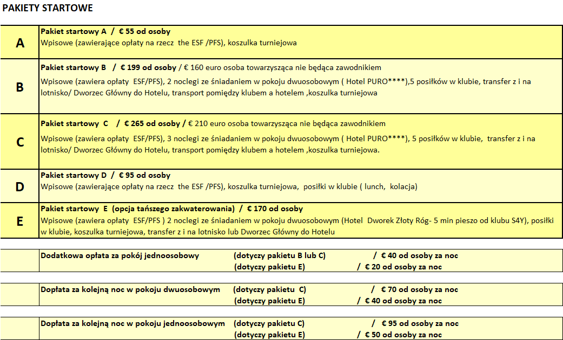

 |  |  |  |  | --
 |  |  |  |  | M | -- | -- |  | -- | -- |  |  |  |  |  |  |  |  |  |  | -- | --
 |  |  |  |  | F | coach | ABW |  | XS | A |  |  |  |  |  |  |  |  |  |  | single | 1
 |  |  |  |  |  | manager | AFG |  | S | B |  |  |  |  |  |  |  |  |  |  | double | 2
 |  |  |  |  |  | family | AGO |  | M | C |  |  |  |  |  |  |  |  |  |  | twin | 3
 |  |  |  |  |  | guest | AIA |  | L | D |  |  |  |  |  |  |  |  |  |  | triple | 4
 |  |  |  |  |  | M35 | ALA |  | XL | E
 |  |  |  |  |  | M40 | ALB |  |  | F
 |  |  |  |  |  | M45 | AND |  |  | G
 |  |  |  |  |  | M50 | ARE
 |  |  |  |  |  | M55 | ARG
 |  |  |  |  |  | M60 | ARM
 |  |  |  |  |  | M65 | ASM
 |  |  |  |  |  | M70 | ATA
 |  |  |  |  |  | M75 | ATF
 |  |  |  |  |  | W35 | ATG
 |  |  |  |  |  | W40 | AUS
 |  |  |  |  |  | W45 | AUT
 |  |  |  |  |  | W50 | AZE
 |  |  |  |  |  | W55 | BDI
 |  |  |  |  |  | W60 | BEL
 |  |  |  |  |  | W65 | BEN
 |  |  |  |  |  | W70 | BES
 |  |  |  |  |  |  | BFA
 |  |  |  |  |  |  | BGD
 |  |  |  |  |  |  | BGR
 |  |  |  |  |  |  | BHR
 |  |  |  |  |  |  | BHS
 |  |  |  |  |  |  | BIH
 |  |  |  |  |  |  | BLM
 |  |  |  |  |  |  | BLR
 |  |  |  |  |  |  | BLZ
 |  |  |  |  |  |  | BMU
 |  |  |  |  |  |  | BOL
 |  |  |  |  |  |  | BRA
 |  |  |  |  |  |  | BRB
 |  |  |  |  |  |  | BRN
 |  |  |  |  |  |  | BTN
 |  |  |  |  |  |  | BVT
 |  |  |  |  |  |  | BWA
 |  |  |  |  |  |  | CAF
 |  |  |  |  |  |  | CAN
 |  |  |  |  |  |  | CCK
 |  |  |  |  |  |  | CIV
 |  |  |  |  |  |  | CMR
 |  |  |  |  |  |  | COD
 |  |  |  |  |  |  | COG
 |  |  |  |  |  |  | COK
 |  |  |  |  |  |  | COL
 |  |  |  |  |  |  | COM
 |  |  |  |  |  |  | CPV
 |  |  |  |  |  |  | CRI
 |  |  |  |  |  |  | CUB
 |  |  |  |  |  |  | CUW
 |  |  |  |  |  |  | CXR
 |  |  |  |  |  |  | CYM
 |  |  |  |  |  |  | CYP
 |  |  |  |  |  |  | CZE
 |  |  |  |  |  |  | DEU
 |  |  |  |  |  |  | DJI
 |  |  |  |  |  |  | DMA
 |  |  |  |  |  |  | DNK
 |  |  |  |  |  |  | DOM
 |  |  |  |  |  |  | DZA
 |  |  |  |  |  |  | ECU
 |  |  |  |  |  |  | EGY
 |  |  |  |  |  |  | ERI
 |  |  |  |  |  |  | ESH
 |  |  |  |  |  |  | ESP
 |  |  |  |  |  |  | EST
 |  |  |  |  |  |  | ETH
 |  |  |  |  |  |  | FIN
 |  |  |  |  |  |  | FJI
 |  |  |  |  |  |  | FLK
 |  |  |  |  |  |  | FRA
 |  |  |  |  |  |  | FRO
 |  |  |  |  |  |  | FSM
 |  |  |  |  |  |  | GAB
 |  |  |  |  |  |  | GBR
 |  |  |  |  |  |  | GEO
 |  |  |  |  |  |  | GGY
 |  |  |  |  |  |  | GHA
 |  |  |  |  |  |  | GIB
 |  |  |  |  |  |  | GIN
 |  |  |  |  |  |  | GLP
 |  |  |  |  |  |  | GMB
 |  |  |  |  |  |  | GNB
 |  |  |  |  |  |  | GNQ
 |  |  |  |  |  |  | GRC
 |  |  |  |  |  |  | GRD
 |  |  |  |  |  |  | GRL
 |  |  |  |  |  |  | GTM
 |  |  |  |  |  |  | GUF
 |  |  |  |  |  |  | GUM
 |  |  |  |  |  |  | GUY
 |  |  |  |  |  |  | HKG
 |  |  |  |  |  |  | HMD
 |  |  |  |  |  |  | HND
 |  |  |  |  |  |  | HRV
 |  |  |  |  |  |  | HTI
 |  |  |  |  |  |  | HUN
 |  |  |  |  |  |  | CHE
 |  |  |  |  |  |  | CHL
 |  |  |  |  |  |  | CHN
 |  |  |  |  |  |  | IDN
 |  |  |  |  |  |  | IMN
 |  |  |  |  |  |  | IND
 |  |  |  |  |  |  | IOT
 |  |  |  |  |  |  | IRL
 |  |  |  |  |  |  | IRN
 |  |  |  |  |  |  | IRQ
 |  |  |  |  |  |  | ISL
 |  |  |  |  |  |  | ISR
 |  |  |  |  |  |  | ITA
 |  |  |  |  |  |  | JAM
 |  |  |  |  |  |  | JEY
 |  |  |  |  |  |  | JOR
 |  |  |  |  |  |  | JPN
 |  |  |  |  |  |  | KAZ
 |  |  |  |  |  |  | KEN
 |  |  |  |  |  |  | KGZ
 |  |  |  |  |  |  | KHM
 |  |  |  |  |  |  | KIR
 |  |  |  |  |  |  | KNA
 |  |  |  |  |  |  | KOR
 |  |  |  |  |  |  | KWT
 |  |  |  |  |  |  | LAO
 |  |  |  |  |  |  | LBN
 |  |  |  |  |  |  | LBR
 |  |  |  |  |  |  | LBY
 |  |  |  |  |  |  | LCA
 |  |  |  |  |  |  | LIE
 |  |  |  |  |  |  | LKA
 |  |  |  |  |  |  | LSO
 |  |  |  |  |  |  | LTU
 |  |  |  |  |  |  | LUX
 |  |  |  |  |  |  | LVA
 |  |  |  |  |  |  | MAC
 |  |  |  |  |  |  | MAF
 |  |  |  |  |  |  | MAR
 |  |  |  |  |  |  | MCO
 |  |  |  |  |  |  | MDA
 |  |  |  |  |  |  | MDG
 |  |  |  |  |  |  | MDV
 |  |  |  |  |  |  | MEX
 |  |  |  |  |  |  | MHL
 |  |  |  |  |  |  | MKD
 |  |  |  |  |  |  | MLI
 |  |  |  |  |  |  | MLT
 |  |  |  |  |  |  | MMR
 |  |  |  |  |  |  | MNE
 |  |  |  |  |  |  | MNG
 |  |  |  |  |  |  | MNP
 |  |  |  |  |  |  | MOZ
 |  |  |  |  |  |  | MRT
 |  |  |  |  |  |  | MSR
 |  |  |  |  |  |  | MTQ
 |  |  |  |  |  |  | MUS
 |  |  |  |  |  |  | MWI
 |  |  |  |  |  |  | MYS
 |  |  |  |  |  |  | MYT
 |  |  |  |  |  |  | NAM
 |  |  |  |  |  |  | NCL
 |  |  |  |  |  |  | NER
 |  |  |  |  |  |  | NFK
 |  |  |  |  |  |  | NGA
 |  |  |  |  |  |  | NIC
 |  |  |  |  |  |  | NIU
 |  |  |  |  |  |  | NLD
 |  |  |  |  |  |  | NOR
 |  |  |  |  |  |  | NPL
 |  |  |  |  |  |  | NRU
 |  |  |  |  |  |  | NZL
 |  |  |  |  |  |  | OMN
 |  |  |  |  |  |  | PAK
 |  |  |  |  |  |  | PAN
 |  |  |  |  |  |  | PCN
 |  |  |  |  |  |  | PER
 |  |  |  |  |  |  | PHL
 |  |  |  |  |  |  | PLW
 |  |  |  |  |  |  | PNG
 |  |  |  |  |  |  | POL
 |  |  |  |  |  |  | PRI
 |  |  |  |  |  |  | PRK
 |  |  |  |  |  |  | PRT
 |  |  |  |  |  |  | PRY
 |  |  |  |  |  |  | PSE
 |  |  |  |  |  |  | PYF
 |  |  |  |  |  |  | QAT
 |  |  |  |  |  |  | REU
 |  |  |  |  |  |  | ROU
 |  |  |  |  |  |  | RUS
 |  |  |  |  |  |  | RWA
 |  |  |  |  |  |  | SAU
 |  |  |  |  |  |  | SDN
 |  |  |  |  |  |  | SEN
 |  |  |  |  |  |  | SGP
 |  |  |  |  |  |  | SGS
 |  |  |  |  |  |  | SHN
 |  |  |  |  |  |  | SJM
 |  |  |  |  |  |  | SLB
 |  |  |  |  |  |  | SLE
 |  |  |  |  |  |  | SLV
 |  |  |  |  |  |  | SMR
 |  |  |  |  |  |  | SOM
 |  |  |  |  |  |  | SPM
 |  |  |  |  |  |  | SRB
 |  |  |  |  |  |  | SSD
 |  |  |  |  |  |  | STP
 |  |  |  |  |  |  | SUI
 |  |  |  |  |  |  | SUR
 |  |  |  |  |  |  | SVK
 |  |  |  |  |  |  | SVN
 |  |  |  |  |  |  | SWE
 |  |  |  |  |  |  | SWZ
 |  |  |  |  |  |  | SXM
 |  |  |  |  |  |  | SYC
 |  |  |  |  |  |  | SYR
 |  |  |  |  |  |  | TCA
 |  |  |  |  |  |  | TCD
 |  |  |  |  |  |  | TGO
 |  |  |  |  |  |  | THA
 |  |  |  |  |  |  | TJK
 |  |  |  |  |  |  | TKL
 |  |  |  |  |  |  | TKM
 |  |  |  |  |  |  | TLS
 |  |  |  |  |  |  | TON
 |  |  |  |  |  |  | TTO
 |  |  |  |  |  |  | TUN
 |  |  |  |  |  |  | TUR
 |  |  |  |  |  |  | TUV
 |  |  |  |  |  |  | TWN
 |  |  |  |  |  |  | TZA
 |  |  |  |  |  |  | UGA
 |  |  |  |  |  |  | UKR
 |  |  |  |  |  |  | UMI
 |  |  |  |  |  |  | URY
 |  |  |  |  |  |  | USA
 |  |  |  |  |  |  | UZB
 |  |  |  |  |  |  | VAT
 |  |  |  |  |  |  | VCT
 |  |  |  |  |  |  | VEN
 |  |  |  |  |  |  | VGB
 |  |  |  |  |  |  | VIR
 |  |  |  |  |  |  | VNM
 |  |  |  |  |  |  | VUT
 |  |  |  |  |  |  | WLF
 |  |  |  |  |  |  | WSM
 |  |  |  |  |  |  | YEM
 |  |  |  |  |  |  | ZAF
 |  |  |  |  |  |  | ZMB
 |  |  |  |  |  |  | ZWE
 |  |  |  |  |  |  | Other

